关系图
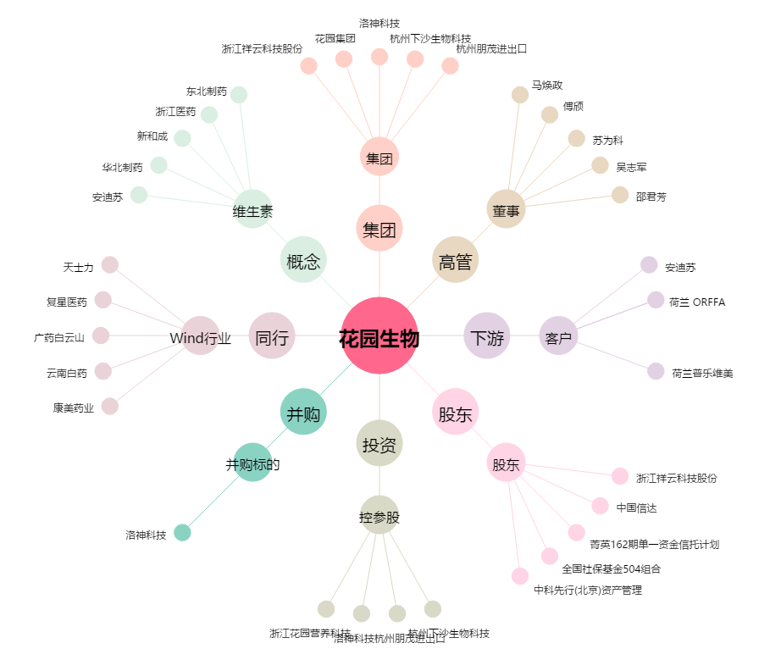
花园生物[300401.SZ] - 关系概览图

